Hoja1
 |  |  | PRIMER TRIMESTRE UBR

Tipo de terapia | Pacientes activos de 03 meses a 15 años | Pacientes activos femeninos de 16 a 99 años | Pacientes activos masculinos de 16 a 99 años | Principales causas de atención | Promedio | Pregunta frecuentes | Respuestas frecuentes | Promedio
Física | 35 | 45 | 35 | LUMBALGIA | 31 | ¿Puedo bañarme al dia siguiente? | Si pero tenga precaucion de abrigarse bien por el clima. Esto en caso de que salga de casa. | 85
Ocupacional | 12 | 25 | 28 | LUMBALGIA | 22 | ¿Cuántas veces tengo que venir? | Depende del diagnostico y tratamiento indicados pueden ser 8, 10, 12 sesiones. | 85
Lenguaje | 38 | 0 | 0 | DISLALIA | 45 | ¿Cuándo se evalua al niño no pueden pasar los padres? | Preferentemente no, ya que generalmente interfieren en la valoracion porque les sugieren la respuesta o hacen las cosas por ellos. | 69
Psicológica | 0 | 0 | 0 | TRASTORNO DE LENGUAJE | 20 | ¿Estoy educando bien a mi hijo? | Trabajaremos en la mejora de la educación, mediante propositos de independencia en la vida diaria | 65
Consultas | 35 | 67 | 68 | LUMBALGIA | 85 | ¿Cuánto tiempo se debe esperar para pasar a terapia despues de pasar a consulta? | Depende de la lista de espera que tenga la terapeuta con la que se le asigne, generalmente de un día a dos semanas | 69

 | Pacientes activos de 03 meses a 15 años | Pacientes activos femeninos de 16 a 99 años | Pacientes activos masculinos de 16 a 99 años
Física | 35 | 45 | 35
Ocupacional | 12 | 25 | 28
Lenguaje | 38 | 0 | 0
Psicológica | 0 | 0 | 0
Consultas | 35 | 67 | 68
 | Promedio
 | 31
 | 22
 | 45
 | 20
 | 85
Si pero tenga precaucion de abrigarse bien por el clima. Esto en caso de que salga de casa. | 85
Depende del diagnostico y tratamiento indicados pueden ser 8, 10, 12 sesiones. | 85
Preferentemente no, ya que generalmente interfieren en la valoracion porque les sugieren la respuesta o hacen las cosas por ellos. | 69
Trabajaremos en la mejora de la educación, mediante propositos de independencia en la vida diaria | 65
Depende de la lista de espera que tenga la terapeuta con la que se le asigne, generalmente de un día a dos semanas | 69

 |  |  | SEGUNDO TRIMESTRE UBR

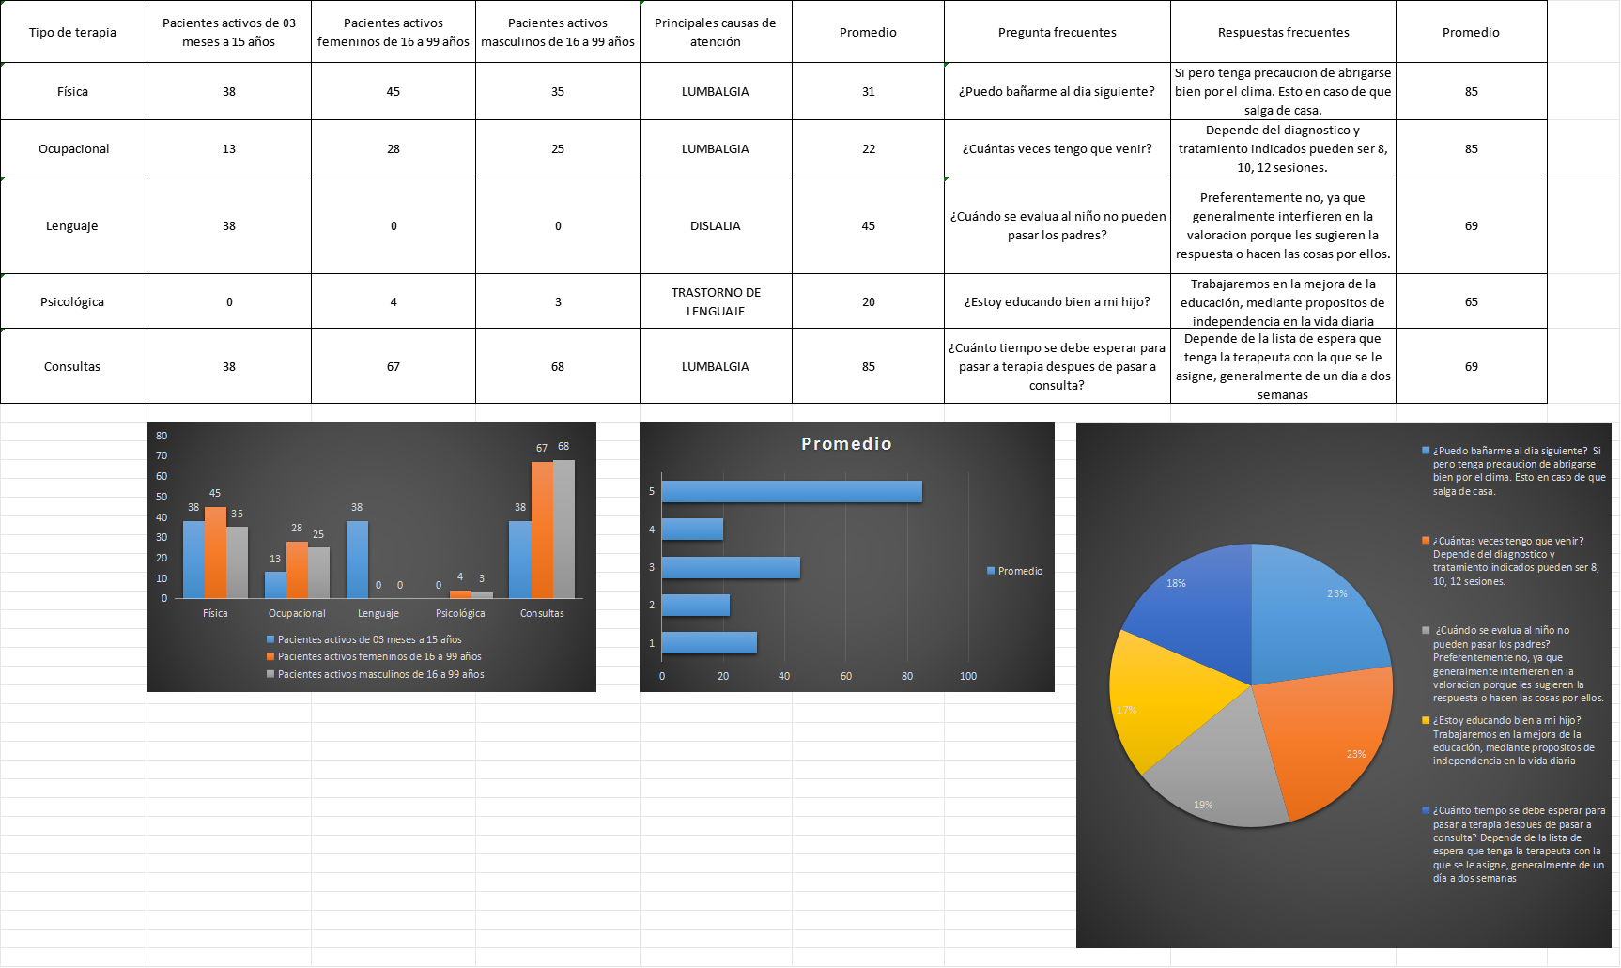

 |  |  | TERCER TRIMESTRE UBR

Tipo de terapia | Pacientes activos de 03 meses a 15 años | Pacientes activos femeninos de 16 a 99 años | Pacientes activos masculinos de 16 a 99 años | Principales causas de atención | Promedio | Pregunta frecuentes | Respuestas frecuentes | Promedio
Física | 35 | 42 | 35 | LUMBALGIA | 31 | ¿Puedo bañarme al dia siguiente? | Si pero tenga precaucion de abrigarse bien por el clima. Esto en caso de que salga de casa. | 85
Ocupacional | 12 | 29 | 25 | LUMBALGIA | 27 | ¿Cuántas veces tengo que venir? | Depende del diagnostico y tratamiento indicados pueden ser 8, 10, 12 sesiones. | 85
Lenguaje | 35 | 0 | 0 | DISLALIA | 85 | ¿Cuándo se evalua al niño no pueden pasar los padres? | Preferentemente no, ya que generalmente interfieren en la valoracion porque les sugieren la respuesta o hacen las cosas por ellos. | 69
Psicológica | 7 | 4 | 5 | TRASTORNO DE LENGUAJE | 35 | ¿Estoy educando bien a mi hijo? | Trabajaremos en la mejora de la educación, mediante propositos de independencia en la vida diaria | 65
Consultas | 89 | 85 | 68 | LUMBALGIA | 100 | ¿Cuánto tiempo se debe esperar para pasar a terapia despues de pasar a consulta? | Depende de la lista de espera que tenga la terapeuta con la que se le asigne, generalmente de un día a dos semanas | 69

 | Pacientes activos de 03 meses a 15 años | Pacientes activos femeninos de 16 a 99 años | Pacientes activos masculinos de 16 a 99 años
Física | 35 | 42 | 35
Ocupacional | 12 | 29 | 25
Lenguaje | 35 | 0 | 0
Psicológica | 7 | 4 | 5
Consultas | 89 | 85 | 68
 | Promedio
 | 31
 | 27
 | 85
 | 35
 | 100
Si pero tenga precaucion de abrigarse bien por el clima. Esto en caso de que salga de casa. | 85
Depende del diagnostico y tratamiento indicados pueden ser 8, 10, 12 sesiones. | 85
Preferentemente no, ya que generalmente interfieren en la valoracion porque les sugieren la respuesta o hacen las cosas por ellos. | 69
Trabajaremos en la mejora de la educación, mediante propositos de independencia en la vida diaria | 65
Depende de la lista de espera que tenga la terapeuta con la que se le asigne, generalmente de un día a dos semanas | 69

 |  |  | CUARTO TRIMESTRE UBR

Tipo de terapia | Pacientes activos de 03 meses a 15 años | Pacientes activos femeninos de 16 a 99 años | Pacientes activos masculinos de 16 a 99 años | Principales causas de atención | Promedio | Pregunta frecuentes | Respuestas frecuentes | Promedio
Física | 34 | 47 | 35 | LUMBALGIA | 29 | ¿Puedo bañarme al dia siguiente? | Si pero tenga precaucion de abrigarse bien por el clima. Esto en caso de que salga de casa. | 85
Ocupacional | 6 | 8 | 25 | LUMBALGIA | 32 | ¿Cuántas veces tengo que venir? | Depende del diagnostico y tratamiento indicados pueden ser 8, 10, 12 sesiones. | 85
Lenguaje | 42 | 0 | 0 | DISLALIA | 65 | ¿Cuándo se evalua al niño no pueden pasar los padres? | Preferentemente no, ya que generalmente interfieren en la valoracion porque les sugieren la respuesta o hacen las cosas por ellos. | 69
Psicológica | 12 | 10 | 3 | TRASTORNO DE LENGUAJE | 35 | ¿Estoy educando bien a mi hijo? | Trabajaremos en la mejora de la educación, mediante propositos de independencia en la vida diaria | 65
Consultas | 95 | 124 | 89 | LUMBALGIA | 100 | ¿Cuánto tiempo se debe esperar para pasar a terapia despues de pasar a consulta? | Depende de la lista de espera que tenga la terapeuta con la que se le asigne, generalmente de un día a dos semanas | 69

 | Pacientes activos de 03 meses a 15 años | Pacientes activos femeninos de 16 a 99 años | Pacientes activos masculinos de 16 a 99 años
Física | 34 | 47 | 35
Ocupacional | 6 | 8 | 25
Lenguaje | 42 | 0 | 0
Psicológica | 12 | 10 | 3
Consultas | 95 | 124 | 89
 | Promedio
 | 29
 | 32
 | 65
 | 35
 | 100
Si pero tenga precaucion de abrigarse bien por el clima. Esto en caso de que salga de casa. | 85
Depende del diagnostico y tratamiento indicados pueden ser 8, 10, 12 sesiones. | 85
Preferentemente no, ya que generalmente interfieren en la valoracion porque les sugieren la respuesta o hacen las cosas por ellos. | 69
Trabajaremos en la mejora de la educación, mediante propositos de independencia en la vida diaria | 65
Depende de la lista de espera que tenga la terapeuta con la que se le asigne, generalmente de un día a dos semanas | 69

